Sheet1
import : 不仅仅能引入类，也可以引入类的静态方法
如下图：

Drools提供的API 分为三类：

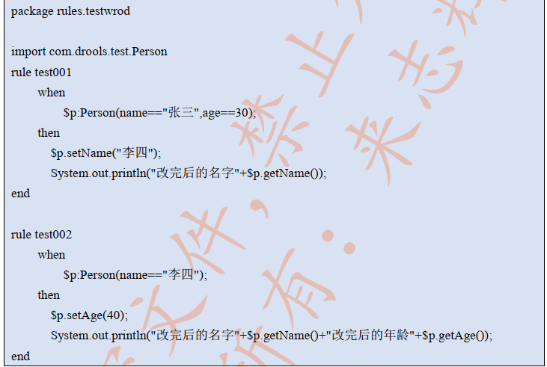

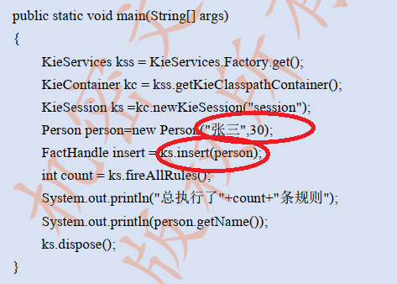

此时只会执行一条规则
虽然 Person.name 在 rule test001 中已经被修改为 "李四"
这是由于 Rete 算法导致
如果在 rule test001 规则中 $p.setName("李四") 下方添加 update($p); 再运行就会执行2条规则

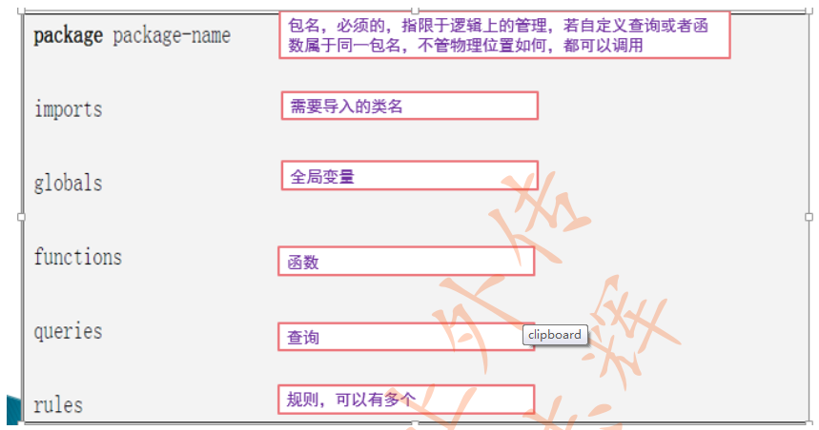

十二中类型比较操作符

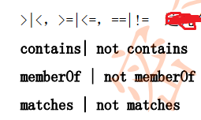

contains：用来比较属性值是否与被比较值相同， 但两个属性名必须相同

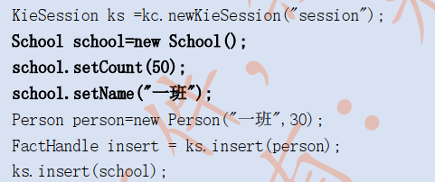

memberOf：判断某个字段是否这某个集合中

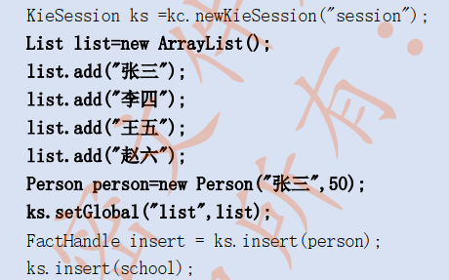

matches：某个字段是否与 java 正则表达式匹配
注意：这里的正则表达式字符串当中不需要“\”转义

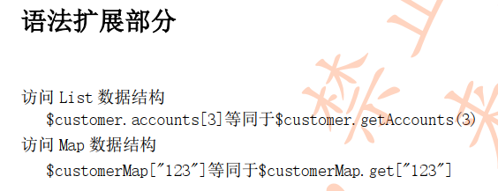

Rule 的十二个属性说明

Salience：优先级——设置规则执行的优先级

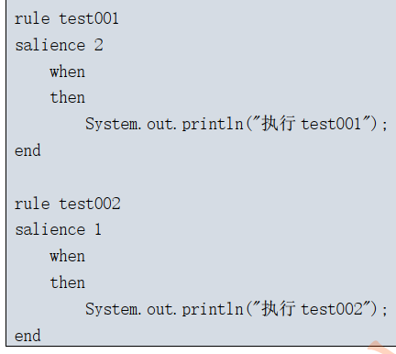
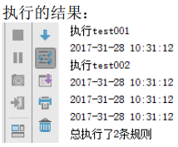

回头补充一个示例来验证

简单来说：当调用了 update($p) 方法把对象发生改变后，规则引擎会再次重新校验规则匹配，此时就可能形成一个死循环

回头补充一个示例来验证

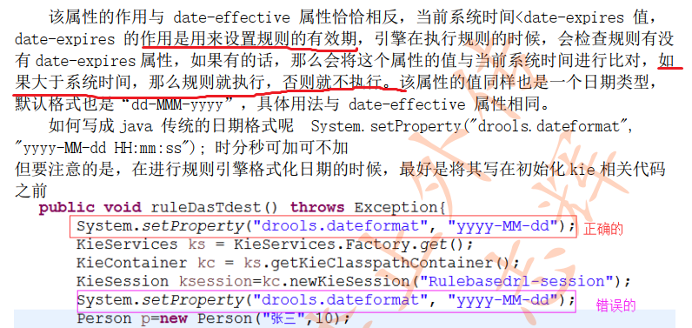

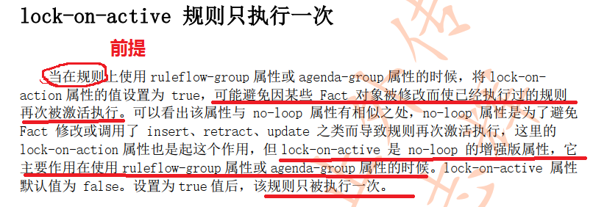

Dialect： 方言
Duration : 定时器——已淘汰
agenda-group：议程分组
auto-focus : 焦点分组
releflow-group：规则流

Drools 函数
drools 函数一旦执行，规则引擎会重新与所有的规则再次重新匹配，除非规则设置了 no-loop=true ，否则不管先前是否已经执行过都会被再次执行

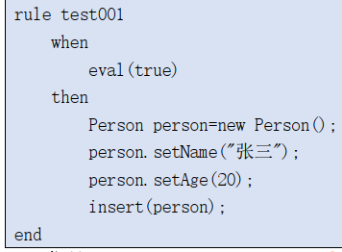

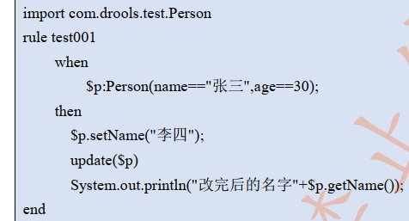
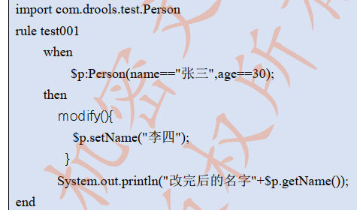

等价

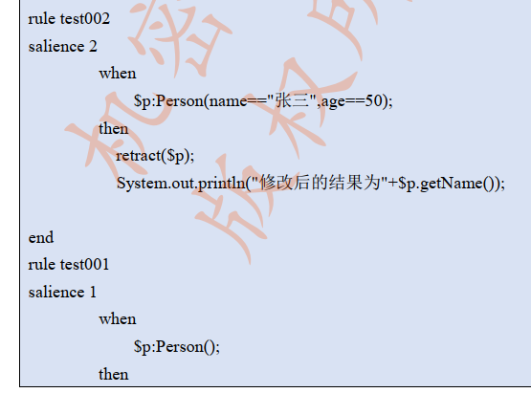

只会执行 test002
test001 不会被执行，因为 work memory 中已经不存在 Person 对象

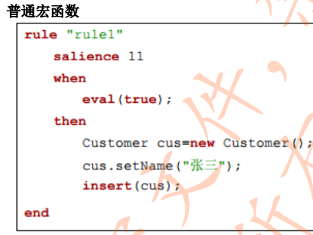
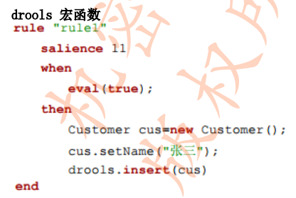

等价

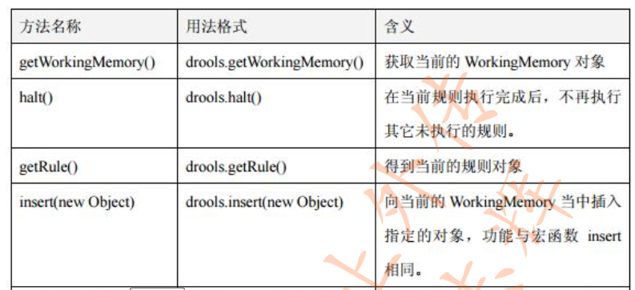

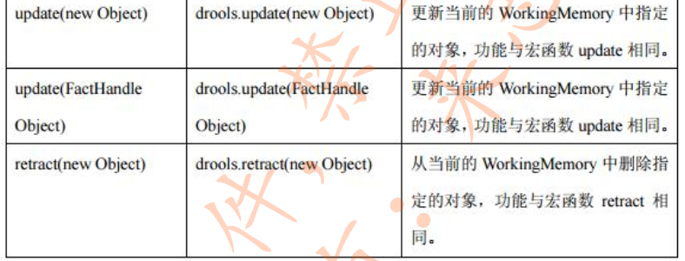

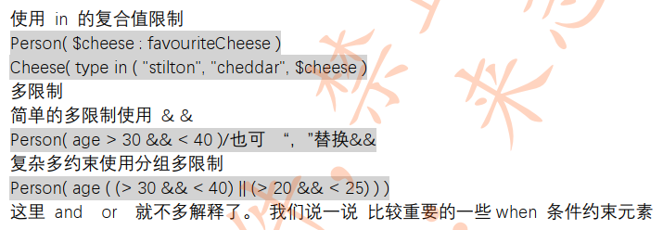

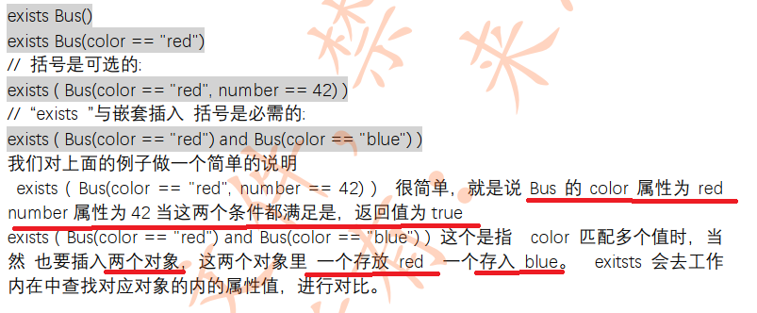

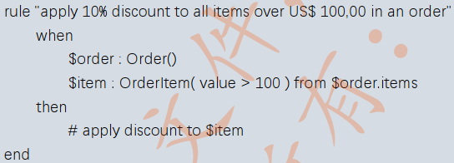
$Order.items 集合中，每要有符一个合 value > 100 的 item，就会执行一次执行计划
有多个item满足条件就会执行多次

执行以 bbb 结尾的规则

指定规则名同一方法中的多次调用，则需要FactHandle f = ksession.insert(list); 中的FactHandle 因为在规则执行后 之前的实例对象已经存在，想要再执行 则必须将之前insert的FactHandle 删除，即ksession.delete(f);

int i =ksession.fireAllRules(new RuleNameEqualsAgendaFilter("name的使用6"));//根据规则名精确执行所有匹配的规则
int i =ksession.fireAllRules(new RuleNameStartsWithAgendaFilter("name"));//根据规则名开头执行所有匹配的规则
int i =ksession.fireAllRules(new RuleNameEndsWithAgendaFilter("的使用6"));//根据规则结尾执行所有匹配的规则
int i= kieSessionieSession.fireAllRules(new RuleNameMatchesAgendaFilter("\\w{0,5}[\\u4e00-\\u9fa5]{0,10}\\d")); //指定正则匹配的形式

